信用交易
融资融券市场交易数据统计(2024-02-19)

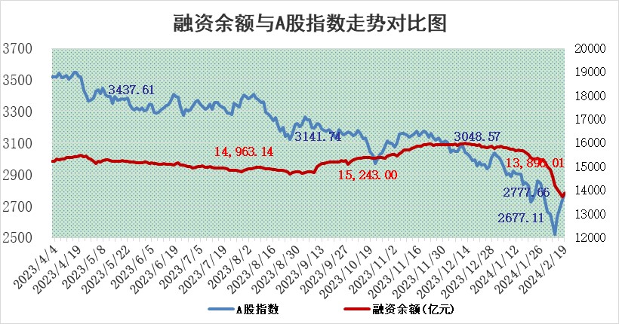
标的证券 | 融资融券余额（亿元） | 融资余额（亿元） | 融券余额（亿元） | 融资买入额（亿元） | 融资融券规模变化（亿元） | 融资余额增幅(‰) | 融券余额增幅(%)
统计数据 | 14,355.71 | 13,896.01 | 449.39 | 793.72 | 144.55 | 11.22 | -2.17

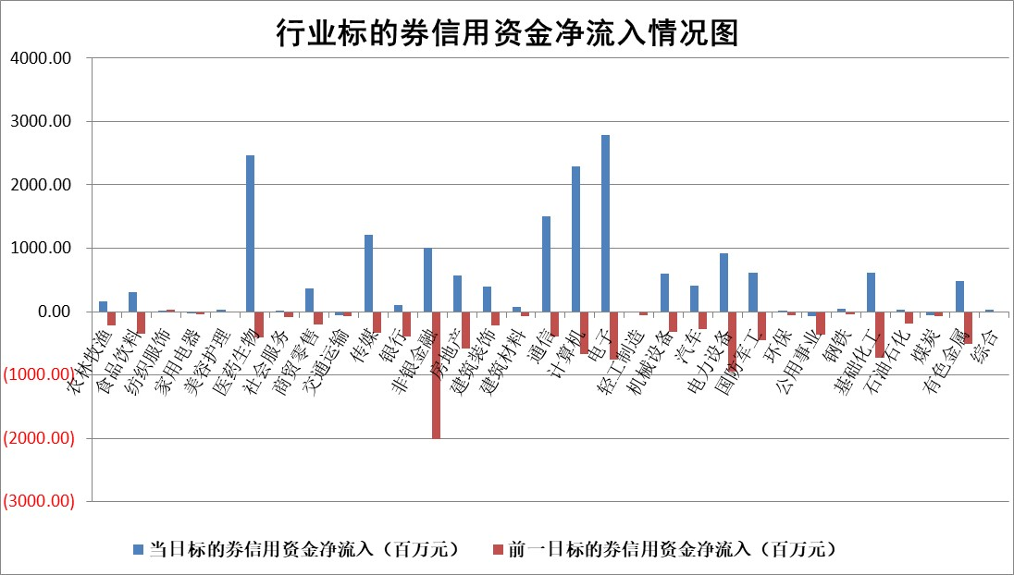

 |  |  |  |  |  |  |  | 2

标的基金代码 | 标的基金简称 | 融资余额/市值(%) | 融资余额增幅(%) | 融资买入额/成交金额(%) | （融资余额净增额-融券余额净增额）/市值(‱) | 融券余额降幅(%) | ABS[（融资余额净增额-融券余额净增额）/市值净增额-1](%)
159902 | 华夏中小板ETF | 0.00 | 0.00 | 0.00 | 0.00 | 0.00 | 100.00
159915 | 易方达创业板ETF | 2.60 | -2.13 | 164056.80 | -5.89 | -14.01 | 101.75
159919 | 嘉实沪深300ETF | 1.09 | 0.89 | 9.15 | 0.39 | -91.14 | 99.19
159920 | 华夏恒生ETF | 56.38 | -0.58 | 0.47 | -32.80 | -2.12 | 115.83
159922 | 嘉实中证500ETF | 0.73 | -7.65 | 22.55 | -5.01 | 0.94 | 93.49
159925 | 南方沪深300ETF | 0.23 | -1.32 | 0.03 | -1.36 | -0.83 | 101.64
159928 | 消费ETF | 1.12 | -0.10 | 5.51 | -0.11 | -0.24 | 100.47
159934 | 易方达黄金ETF | 176.50 | -0.03 | 0.18 | -5.32 | 0.00 | 89.39
159939 | 全指信息技术ETF | 0.99 | 2.25 | 77.38 | 1.98 | -2.24 | 99.10
159940 | 全指金融地产ETF | 0.11 | 4.13 | 0.01 | 0.44 | 0.00 | 99.35
159995 | 半导体芯片ETF | 2.98 | -2.29 | 142.35 | -7.30 | -2.23 | 103.27
159997 | 天弘中证电子ETF | 1.85 | 0.66 | 2.16 | -0.41 | -1.40 | 100.30
159998 | 天弘中证计算机主题ETF | 0.75 | 0.53 | 0.06 | 0.39 | 0.00 | 99.89
510050 | 华夏上证50ETF | 4.81 | -0.19 | 58.18 | -2.02 | -39.64 | 104.23
510180 | 华安上证180ETF | 0.48 | -1.95 | 2.52 | -0.98 | -4.88 | 101.33
510880 | 华泰柏瑞红利ETF | 0.22 | 8.55 | 7.17 | 1.83 | 2.94 | 98.78
510900 | 易方达恒生H股ETF | 68.39 | -0.18 | 2.74 | -12.54 | 0.00 | 106.21
511010 | 5年期国债ETF | 9.95 | -0.08 | 0.00 | -0.84 | 0.00 | 71.68
511380 | 可转债及可交换债券ETF | 6.34 | -0.57 | 6.00 | -3.67 | -0.02 | 149.13
512000 | 全指证券ETF | 8.13 | 1.64 | 18.30 | 13.13 | 0.09 | 106.91
512010 | 沪深300医药卫生ETF | 6.08 | -1.40 | 135.11 | -8.62 | -0.27 | 87.74
512070 | 沪深300非银ETF | 1.96 | 0.41 | 178.13 | 0.82 | 0.70 | 113.34
512400 | 南方中证申万有色金属ETF | 2.62 | 0.37 | 0.61 | 0.07 | -35.47 | 98.70
512580 | 广发中证环保产业ETF | 1.63 | 4.87 | 0.72 | 7.58 | 0.00 | 120.46
512660 | 国泰中证军工ETF | 4.12 | 0.35 | 11.79 | 1.36 | -0.42 | 101.34
512800 | 华宝中证银行ETF | 12.62 | -0.11 | 0.92 | -4.28 | -11.20 | 103.17
512980 | 广发中证传媒ETF | 1.59 | 47.19 | 477.30 | 50.88 | 0.00 | 93.09
515030 | 华夏中证新能源汽车ETF | 2.83 | 1.16 | 7.38 | 3.26 | 0.86 | 115.34
515050 | 华夏中证5G通信主题ETF | 1.29 | -3.95 | 1.10 | -5.40 | -4.10 | 101.66
515070 | 华夏中证人工智能ETF | 3.45 | 17.95 | 23.52 | 52.48 | 0.00 | 95.39
标的股票比较指标 |  | 融资余额/流通A股市值(%) | 融资余额增幅(%) | 融资买入额/成交金额(%) | （融资余额净增额-融券余额净增额）/流通A股市值(‱) | 融券余额降幅(%) | ABS[（融资余额净增额-融券余额净增额）/流通A股市值净增额-1](%)
前十名标的个股 |  | 阳光城 | 苏泊尔 | 昂立教育 | 东土科技 | 广西广电 | 涪陵电力
 |  | 搜于特 | 凯因科技 | 有方科技 | 凯旺科技 | 福达合金 | 凯立新材
 |  | 紫鑫药业 | 沪电股份 | 海宁皮城 | 元琛科技 | 景业智能 | 国芯科技
 |  | 嘉凯城 | 凯旺科技 | 涪陵电力 | 剑桥科技 | 龙津药业 | 铖昌科技
 |  | 宋都股份 | 伟星股份 | 好利科技 | 亚通股份 | 南方传媒 | 东方日升
 |  | 美好置业 | 惠泰医疗 | 科捷智能 | 莱尔科技 | 杰美特 | 康泰生物
 |  | 中天金融 | 奕瑞科技 | 金冠电气 | 佳缘科技 | 大宏立 | 捷佳伟创
 |  | 庞大集团 | 报喜鸟 | 博实股份 | 金冠电气 | 瑜欣电子 | 远大智能
 |  | 泽达易盛 | 巨星农牧 | 金开新能 | 华谊兄弟 | 开勒股份 | 财达证券
 |  | 蓝光发展 | 兆威机电 | 天虹股份 | 财达证券 | 晶雪节能 | 创维数字
后十名标的个股 |  | 天喻信息 | 威胜信息 | 信雅达 | 景兴纸业 | 爱威科技 | 光威复材
 |  | 步步高 | 远大智能 | 当虹科技 | 华安鑫创 | 英诺特 | 鹏辉能源
 |  | 鸿达兴业 | 维海德 | 苏州科达 | 远大智能 | 龙利得 | 西力科技
 |  | 天沃科技 | 鸿日达 | 国脉文化 | 鸿日达 | 安必平 | 浦东金桥
 |  | 金圆股份 | 大理药业 | 二六三 | 山水比德 | 宣泰医药 | 爱旭股份
 |  | 哈工智能 | 景业智能 | 天喻信息 | 维海德 | 西王食品 | 纽威数控
 |  | 正邦科技 | 山水比德 | 步步高 | 银龙股份 | 精研科技 | 渝三峡A | ;
 |  | 华铁股份 | 安阳钢铁 | 鸿达兴业 | 华脉科技 | 科大智能 | 西藏药业
 |  | 中国中期 | 三旺通信 | 天沃科技 | 飞龙股份 | 康众医疗 | 祥生医疗
 |  | 新华联 | 清源股份 | 金圆股份 | 品渥食品 | 太龙药业 | 中源协和
说明：1.以上普通交易数据和信用交易数据皆以交易日收盘后数据为基准；2.上述标的证券总数据只计算标的证券市场总数据，不包括从标的证券中调出去标的证券数据，所以与交易所公布的总值略有不同； 3.上述行业采用申万一级行业分类；4.以上标的基金和标的个股中比较的6个指标值中：前5个（从左至右）为正向指标，值越大排名越靠前；第6个为逆向指标，值越小，排名越靠前；5.第6个指标中ABS[]表示求绝对值，其主要用于考量信用资金相对净流入对股价相对净变化的贡献程度；6.数据来源：wind，交易所。

 | 证券代码 | 新增融资余额 | 融资买入额 | 融资买入增幅前10
远大智能 | 002689 | 28175353 | 42268582 | 199%
亚太股份 | 002284 | 21555247 | 34242865 | 82%
赛诺医疗 | 688108 | 72122899 | 101076547 | 78%
湖南发展 | 000722 | 66023557 | 137112987 | 75%
柘中股份 | 002346 | 14584119 | 36845980 | 58%
国城矿业 | 000688 | 24683149 | 48240585 | 54%
兆新股份 | 002256 | 1985058 | 4066269 | 52%
凯美特气 | 002549 | 33806472 | 61340055 | 52%
华昌达 | 300278 | 13474542 | 19303225 | 48%
新华联 | 000620 | 27311937 | 39201759 | 43%

 | 证券代码 | 新增融资余额 | 融资买入额 | 融资买入增幅前10
兔宝宝 | 002043 | 73310337 | 89923983 | 334%
捷昌驱动 | 603583 | 26026415 | 31686727 | 262%
湘财股份 | 600095 | 94196837 | 132280449 | 252%
中谷物流 | 603565 | 49103883 | 60098371 | 234%
中青宝 | 300052 | 24215352 | 31377809 | 98%
顾家家居 | 603816 | 138518545 | 188424210 | 78%
喜临门 | 603008 | 31503289 | 48351944 | 77%
财信发展 | 000838 | 10831830 | 17666790 | 74%
苏州银行 | 002966 | 10578096 | 19143736 | 72%
金诚信 | 603979 | 23858538 | 36098133 | 60%

